Feuil1
EAN | Produits
3663457063171
3663457063850
3663457065687 | 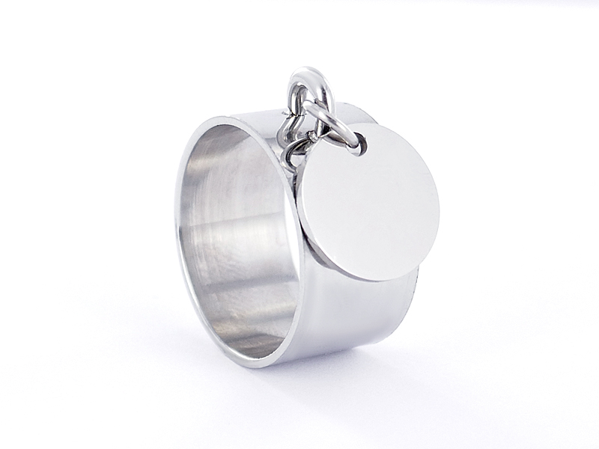
3663457067254 | 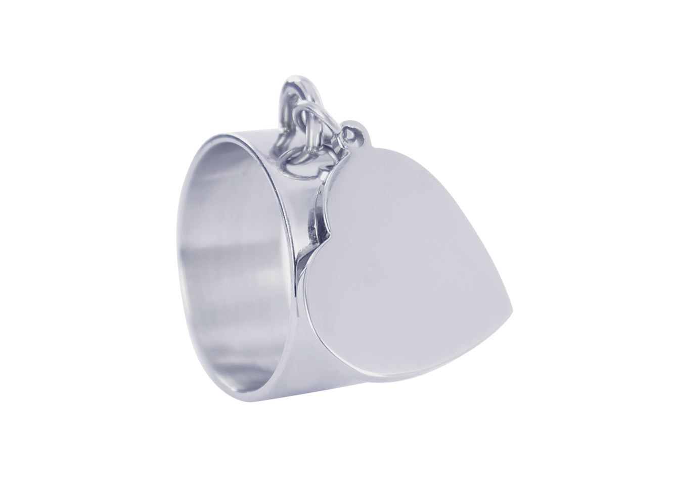
3663457072746
3663457072753
3663457072753

